Sheet1
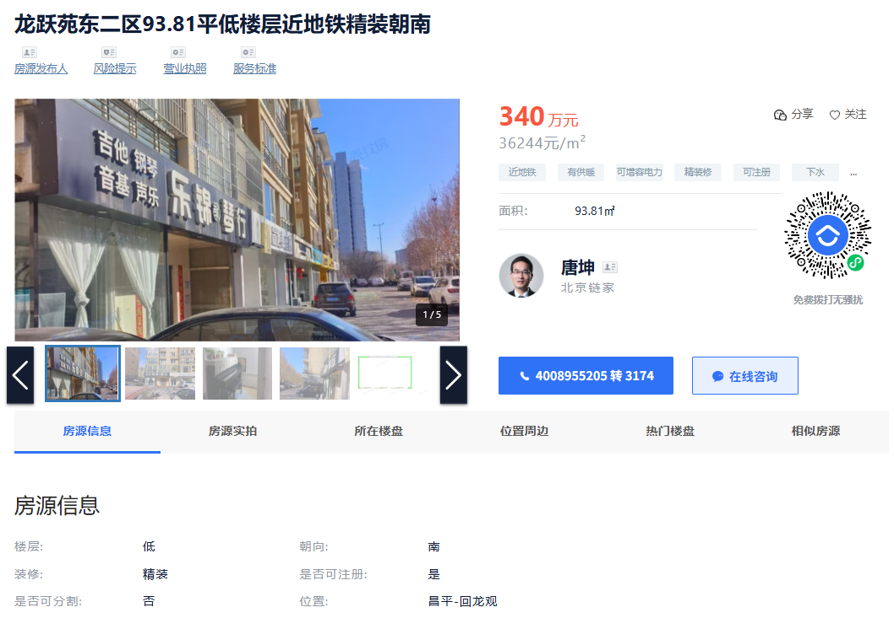
 | 建筑面积 | 租金 | 售价
东亚上北中心 | 49.89 | 6.92 |  | 1层临街，全含，可餐饮
 | 80.91 |  | 48202 | 2层临街，全含，不可餐饮，底商
上北鑫座 | 60.25 | 4.37 |  | 2层，可餐饮
龙腾苑六区462.19
龙回苑 | 126.85 |  | 35081 | 2层，不可餐饮
龙禧苑二区 | 88.07 |  | 37471 | 1层，不临街，不可餐饮
紫金新干线 | 182 |  | 41000 | 1层，临街，不可餐饮
 | 182.54 | 3.6021378688 | 36600 | 1层，临街，不可餐饮，年租金24万，租约2036年到期
 | 120 | 6 |  | 1层，临街，不可餐饮
佰嘉城 | 63 | 5.74 |  | 1层，临街，不可餐饮
龙跃苑东二区 | 93.81 |  | 35711 | 1层，临街，不可餐饮

